表紙
【顧客A】FW更改 拠点Aルータ接続確認試験手順書

 | 第1.0版

作業ベンダー ソリューションサービス部 第二マネージドソリューション部

© NTT DOCOMO BUSINESS, Inc. All Rights Reserved..

全体作業工程
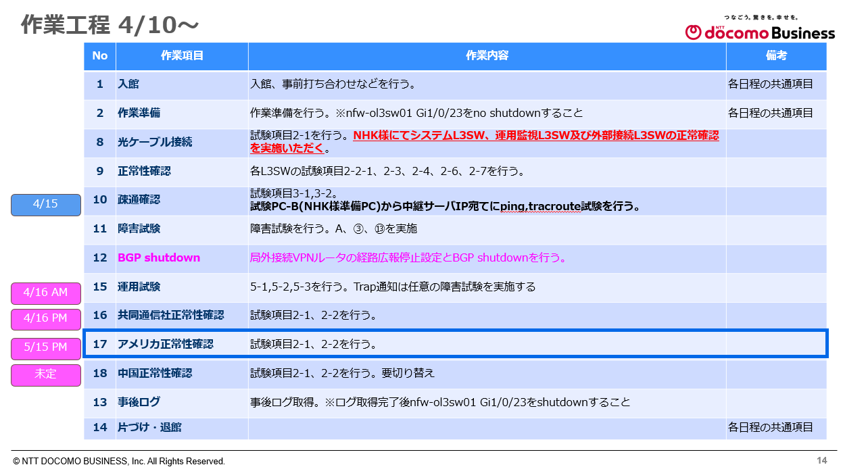
改訂履歴

版数 | 内容 | 記載者 | 改訂日 | 備考
1.0 | 初版作成

目次
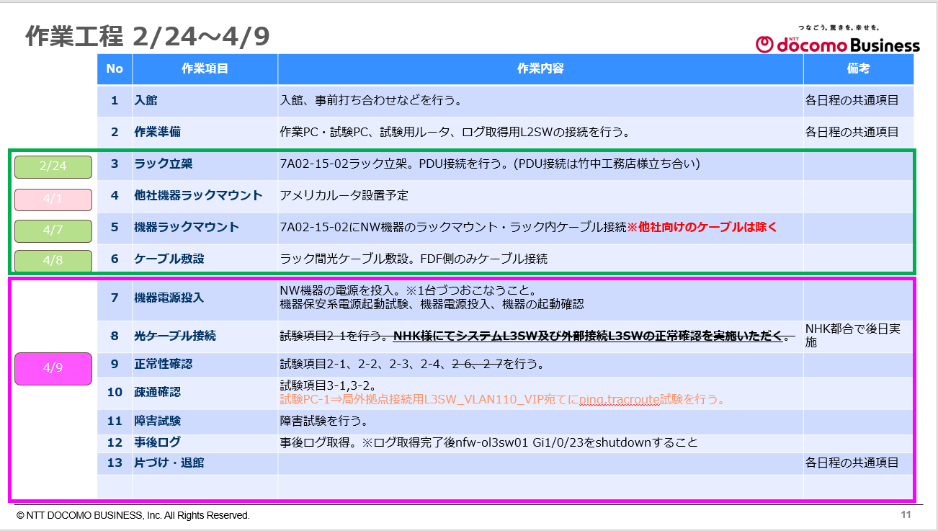

本手順においては対象外の項目

本手順においては対象外の項目

構成
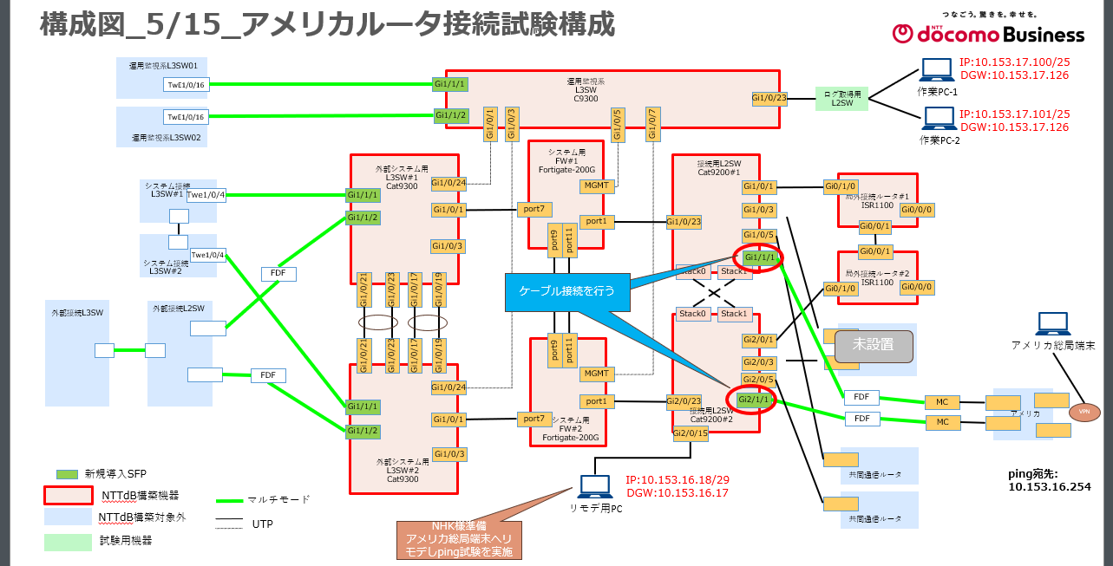
構成 | 【局外VPN】工事計画書_20260402

障害発生ポイント一覧
